MySQL
 |  | 数据库
数据库的常见概念:
数据库(DataBase:DB)：数据库是按照数据结构来组织、存储和管理数据的仓库。---->存储和管理数据的仓库.
数据库管理系统（Database Management System:DBMS）：是专门用于管理数据库的计算机系统软件。数据库管理系统能够为数据库提供数据的定义、建立、维护、查询和统计等操作功能，并完成对数据完整性、安全性进行控制的功能。
我们一般说的数据库,就是指的DBMS: 数据库服务器
数据库应用系统（DataBase Application System）：使用数据库技术的系统； 数据库应用系统有很多，基本上所有的信息系统都是数据库应用系统。它通常由软件、数据库和数据管理员组成。
-------------------------------------------------------------------------------------------------
数据库技术发展历程：
1.层次数据库和网状数据库技术阶段；
使用指针来表示数据之间的联系。
2.关系数据库技术阶段；
经典的里程碑阶段。代表DBMS:Oracle、DB2、MySQL、SQL Server、SyBase等。
3.后关系数据库技术阶段；
关系型数据库存在数据模型，性能，拓展伸缩性的缺点，出现了：
ORDBMS：面向对象数据库技术。
NoSQL(Not Only SQL) ：结构化数据库技术。
--------------------------------------------------------------
随着大数据的不断发展，非关系型的数据库现在成了一个极其热门的新领域，非关系数据库产品的发展非常迅速，出色的NoSQL数据库：
MongoDB、 Oracle的NoSQL、Hadoop的HBase、Lucene/Solr等。
-------------------------------------------------------------------------------------------------
SQL：结构化查询语言(Structured Query Language)。
是关系型数据库标准语言。
特点：简单，灵活，功能强大。
----------------------------------------------------
SQL包含6个部分：
一：数据查询语言（DQL）：
其语句，也称为“数据检索语句”，用以从表中获得数据，确定数据怎样在应用程序给出。保留字SELECT是DQL（也是所有SQL）用得最多的动词，其他DQL常用的保留字有WHERE，ORDER BY，GROUP BY和HAVING。这些DQL保留字常与其他类型的SQL语句一起使用。
二：数据操作语言（DML）：
其语句包括动词INSERT，UPDATE和DELETE。它们分别用于添加，修改和删除表中的行。也称为动作查询语言。
三：事务处理语言（TPL）：
它的语句能确保被DML语句影响的表的所有行及时得以更新。TPL语句包括BEGIN TRANSACTION，COMMIT和ROLLBACK。
四：数据控制语言（DCL）：
它的语句通过GRANT或REVOKE获得许可，确定单个用户和用户组对数据库对象的访问。某些RDBMS可用GRANT或REVOKE控制对表单个列的访问。
五：数据定义语言（DDL）：
其语句包括动词CREATE和DROP。在数据库中创建新表或删除表（CREATE TABLE 或 DROP TABLE）；为表加入索引等。DDL包括许多与人数据库目录中获得数据有关的保留字。它也是动作查询的一部分。
六：指针控制语言（CCL）：
它的语句，像DECLARE CURSOR，FETCH INTO和UPDATE WHERE CURRENT用于对一个或多个表单独行的操作。
-----------------------------------------------------------------------------------------------------
书写规则：
1.在MySQL数据库中，SQL语句大小写不敏感.
2.SQL语句可单行或多行书写 ; \g \G
3.在SQL语句中，关键字不能跨多行或缩写 SELECT
4.为了提高可读性，一般关键字大写，其他小写
5.空格和缩进使程序易读
常见的关系数据库:
数据库系统 所属公司
--------------------------------------
Oracle Oracle (甲骨文)
DB2 IBM
SQL Server MS
MySQL AB-->SUN-->Oracle
.....
SQLite
--------------------------------------Oracle:运行稳定，可移植性高，功能齐全，性能超群！适用于大型企业领域。
DB2：速度快、可靠性好，适于海量数据，恢复性极强。适用于大中型企业领域。
SQL Server:全面，效率高，界面友好，操作容易，但是不跨平台。适用于于中小型企业领域。
MySQL:开源，体积小，速度快。适用于于中小型企业领域。

 |  |  | MySQL
启动MySQL服务(wind命令):
打开数据库连接之前:一定要保证MySQL服务已经开启了.
net start 服务名字:开启一个服务， 如：net start MySQL
net stop 服务名字:关闭一个服务器，如：net stop MySQL
------------------------------------------------------------------
连接MySQL:
方式1:直接使用MySQL提供的命令行窗口.--->直接输入密码即可.
方式2:运行窗口中(win + R)
格式:mysql -u账户 -p密码 -h数据库服务器安装的主机 -P数据库端口
mysql -uroot -padmin -h127.0.0.1 -P3306
若连接的数据库服务器在本机上，并且端口是3306。
则可以简写： mysql -uroot -padmin
-------------------------------------------------------------------
Navicat for MySQL[1] 是一款强大的 MySQL 数据库管理和开发工具，它为专业开发者提供了一套强大的足够尖端的工具，但对于新用户仍然易于学习。Navicat for MySQL 基于Windows平台，为 MySQL 量身订作，提供类似于 MySQL 的用管理界面工具。此解决方案的出现，将解放 PHP、J2EE 等程序员以及数据库设计者、管理者的大脑，降低开发成本，为用户带来更高的开发效率。

 | 数据库操作和存储引擎
数据库和数据库对象:
数据库对象：存储，管理和使用数据的不同结构形式，如：表、视图、存储过程、函数、触发器、事件等。
数据库：存储数据库对象的容器。
-----------------------------------------------------------------------------
数据库分两种：
1）：系统数据库（系统自带的数据库）：不能修改
information_schema:存储数据库对象信息，如：用户表信息，列信息，权限，字符，分区等信息。
performance_schema:存储数据库服务器性能参数信息。
mysql:存储数据库用户权限信息。
test:任何用户都可以使用的测试数据库。
2）：用户数据库（用户自定义的数据库）：一般的，一个项目一个用户数据库。
-------------------------------------------------------------------------------------------------
查看数据库服务器存在哪些数据库：
SHOW DATABASES;
使用指定的数据库：进入数据库
USE database_name;
创建指定名称的数据库：
CREATE DATABASE database_name;
删除数据库：
DROP DATABASE database_name;
-------------------------------------------------------------------------------------------------
MySQL存储引擎:
MySQL中的数据用各种不同的技术存储在文件（或者内存）中。这些技术中的每一种技术都使用不同的存储机制、索引技巧、锁定水平并且最终提供不同的功能和能力。
通过选择不同的技术，你能够获得额外的速度或者功能，从而改善你的应用的整体功能。
-------------------------------------------------------------------------------------
MyISAM：拥有较高的插入，查询速度，但不支持事务，不支持外键。
InnoDB：支持事务，支持外键，支持行级锁定，性能较低。
InnoDB 存储引擎提供了具有提交、回滚和崩溃恢复能力的事务安全。但对比MyISAM，处理效率差，且会占用更多的磁盘空间以保留数据和索引。
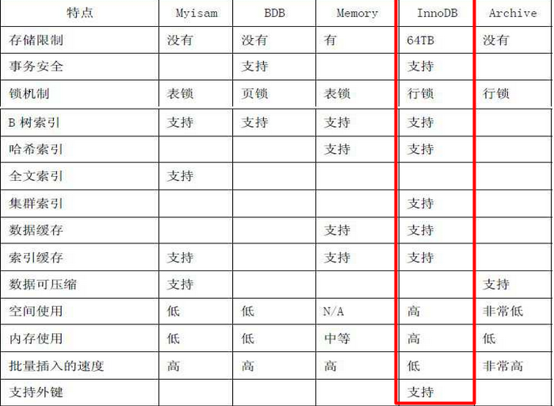

 |  | MySQL数据类型

 |  | 整数类型

最常用的整数类型：
MySQL列类型 Java数据类型
-------------------------------------------------------
INT: int/Integer
BIGINT: long/Long
----------------------------------------------------------------------
MySQL 以一个可选的显示宽度指示器的形式对 SQL 标准进行扩展，这样当从数据库检索一个值时，可以把这个值加长到指定的长度。
例如，指定一个字段的类型为 INT(6)，就可以保证所包含数字少于 6 个的值从数据库中检索出来时能够自动地用空格填充。
需要注意的是，使用一个宽度指示器不会影响字段的大小和它可以存储的值的范围。一般不用指定位宽。

 | 浮点类型
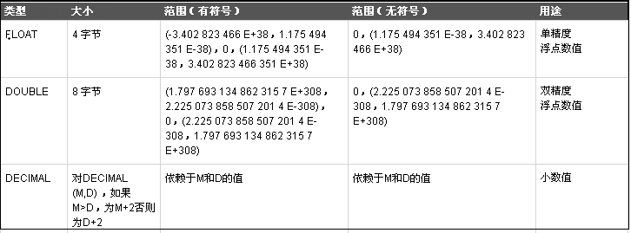
FLOAT[(s,p)] ：
DOUBLE[(s,p)] ： 小数类型，可存放实型和整型 ,精度(p)和范围(s)
money double(5,2): 整数和小数一共占5位.其中小数占2位.
MAX:999.99 MIN:-999.99
都不够精确。
定点数据类型： DECIMAL，高精度类型，金额货币优先选择。
----------------------------------------------------------------------------
MySQL列类型 Java数据类型
-------------------------------------------------------
FLOAT float/Float
DOUBLE double/Double
DECIMAL BigDecimal

 |  | 字符类型

char(size) :定长字符，0 - 255字节，size指N个字符数，若插入字符数超过设定长度，会被截取并警告。
varchar(size):变长字符，0 - 65535字节，从MySQL5开始支持65535个字节，若插入字符数超过设定长度，会被截取并警告。
一般存储大量的字符串，比如文章的纯文本，可以选用TEXT系列类型。
注意:在MySQL中，字符使用单引号引起来。 相当于Java中字符串(String,StringBuilder/StringBuffer);

 |  | 日期类型
日期和时间类型为DATETIME、DATE、TIMESTAMP、TIME和YEAR。
注意:在MySQL中，日期时间值使用单引号引起来。 相当于Java中Date，Calender。'2017-01-07'

 |  |  | 二进制类型

BINARY、VARBINARY、TINYBLOB、BLOB、MEDIUMBLOB、LONGBLOB：
存放图形、声音和影像，二进制对象，0-4GB。
开发中，我们一般存储二进制文件保存路径。
---------------------------------------------------------------BIT：我们一般存储0或1，存储是Java中的boolean/Boolean类型的值。

 |  | CRUD(CREATE RETRIEVE UPDATE DELETE )

 |  | 创建表
创建表:
1.先进入某一个数据库: use database_name;
2.输入建表的SQL命令:
CREATE TABLE 表名(
列名1 列的类型 [约束],
列名2 列的类型 [约束],
....
列名N 列的类型 约束
);
注意:最后一行没有逗号
注意:不能使用MySQL中的关键字作为标识符.
比如:订单表(order),但是ORDER是SQL中排序的关键字.
解决方案:
方式1:使用反引号,把关键字引起来:`ORDER`.
方式2:开发中,习惯t_表名;
-----------------------------------------------------
查看数据库中存在哪些表:
SHOW TABLES;
查看表结构：
DESC table_name;
查看表的详细定义：
SHOW CREATE TABLE table_name;(定义表的SQL语句)
删除表：
DROP TABLE table_name;

 |  |  |  |  | 约束
表的约束:
表的约束(针对于某一列):
1.非空约束(NK)：NOT NULL，不允许某列的内容为空。
2.设置列的默认值：DEFAULT。
3.唯一约束(UK)：UNIQUE，在该表中，该列的内容必须唯一。
4.主键约束：PRIMARY KEY， 非空且唯一。每张表中必须有一个主键
5.主键自增长：AUTO_INCREMENT，从1开始，步长为1。
6.外键约束：FOREIGN KEY，A表中的外键列.A表中的外键列的值必须参照于B表中的某一列(B表主键)。
-------------------------------------------------------------------------------------
主键设计：
1：单列主键，单列作为主键，建议使用。
复合主键，使用多列充当主键，不建议。
2：主键分为两种:
1）.自然主键:使用有业务含义的列作为主键(不推荐使用);
2）.代理主键:使用没有业务含义的列作为主键(推荐使用);

 |  | 操作数据(DML)
DML操作会返回受影响的行数.
DQL操作会返回一个结果集.
---------------------------------------------------------------
DML:插入语句
插入语句:一次插入操作只插入一行.
INSERT INTO table_name (column1,column2,column3...)
VALUES (value1,value2,value3...);
-------------------------------------------
1.插入完整数据记录
2.插入数据记录一部分
3.插入多条数据记录（MySQL特有）
INSERT INTO table_name (column1,column2,column3...)
VALUES (value1,value2,value3...),
(value1,value2,value3...),
(value1,value2,value3...)..;
4.插入查询结果
INSERT INTO table_name (column1,column2,column3...)
SELECT (column1,column2,column3...)
FROM table_name
DML:更新语句
UPDATE table_name
SET columnName1 = value1 , columnName2 = value2 …
[WHERE condition];
如果省略了where子句，则全表的数据都会被修改。注意:没有FROM

DML:删除语句
DELETE FROM table_name
[WHERE condition];
如果省略了where子句，则全表的数据都会被删除

 | 查询
简单查询:
语法：
SELECT {*, column [alias],...}
FROM table_name;
说明：
SELECT 选择查询列表
FROM 提供数据源(表、视图或其他的数据源)
如果为 * 和创建表时的顺序一致。
可以自己调整顺序，在select后边加上要查询的列名。
--------------------------------------------------------------
消除结果中重复的数据。
语法：
SELECT DISTINCT 列名，..
--------------------------------------------------------------
实现数学运算查询:
对NUMBER型数据可以使用算数操作符创建表达式（+ - * /）
对DATE型数据可以使用部分算数操作符创建表达式 （+ -）
运算符优先级：
1、乘法和除法的优先级高于加法和减法
2、同级运算的顺序是从左到右
3、表达式中使用"括号"可强行改变优先级的运算顺序
------------------------------------------------------------------
设置列名的别名。
1、改变列的标题头；
2、用于表示计算结果的含义；
4、如果别名中使用特殊字符，或者是强制大小写敏感，或有空格时，都需加单引号；--->英文单词
注意: 建议别名不要使用引号,会影响排序的结果
------------------------------------------------------------------
设置显示格式:
为方便用户浏览查询的结果数据，有时需要设置显示格式，可以使用CONCAT函数来连接字符串。
使用WHERE子句限定返回的记录：
语法：
SELECT <selectList>
FROM table_name
WHERE 条件1 AND/OR 条件2;
注意：
WHERE子句在 FROM 子句后
----------------------------------------------------
比较运算符 含义
-------------------------------------------------
= 等于
> 大于
>= 大于或等于
< 小于
<= 小于或等于
!=(<>) 不等于
---------------------------------------------------
注意：字符串和日期要用单引号扩起来.
要让MySQL查询区分大小写，可以：
-----------------------------------------------------------------
逻辑运算符 含义
----------------------------------------
AND(&&) 如果组合的条件都是TRUE,返回TRUE
OR(||) 如果组合的条件之一是TRUE,返回TRUE
NOT(!) 如果下面的条件是FALSE,返回TRUE`
-----------------------------------------------------------------
优先级 运算符
------------------------------------
1 所有比较运算符
2 NOT
3 AND
4 OR
注意：括号将跨越所有优先级规则

使用BETWEEN运算符显示某一值域范围的记录，这个操作符最常见的使用在数字类型数据的范围上，但对于字符类型数据和日期类型数据同样可用。
格式：
SELECT <selectList>
FROM table_name
WHERE 列名 BETWEEN minvalue AND maxvalue：闭区间。
--------------------------------------------------------
使用IN运算符，判断列的值是否在指定的集合中。
格式：
SELECT <selectList>
FROM table_name
WHERE 列名 IN (值1，值2....);
--------------------------------------------------------
IS NULL:判断列的值是否为空。
格式：WHERE 列名 IS NULL;
--------------------------------------------------------
使用LIKE运算符执行通配查询，查询条件可包含文字字符或数字：(xxx前缀 ooo后缀)
%:通配符：可表示零或多个字符。
_:通配符：可表示一个字符。
通配符：用来实现匹配部分值得特殊字符。
-----------------------------------------------------
SQL的执行顺序:
1.先执行FROM子句: 确定查询哪一张表
2.接着执行WHERE : 过滤筛选条件
3.接着做SELECT : 确定选择的列
4.最后做ORDER BY: 对结果集按照某列排序

排序 |  |  |  | 分页查询
使用ORDER BY子句将结果的记录排序.
ASC : 升序，缺省。
DESC: 降序。
ORDER BY 子句出现在SELECT语句的最后。
格式：
SELECT <selectList>
FROM table_name
WHERE 条件
ORDER BY 列名1 [ASC/DESC],列名2 [ASC/DESC]...;
-------------------------------------------------------
注意：别名不能使用引号括起来,否则不能排序。
分页查询:
分页设计:
假分页(逻辑分页): 把数据全部查询出来,存在于内存中,翻页的时候,直接从内存中去截取.
将所有的数据放在集合中List,每页显示10条
第一页: 从list中取出索引为 0~9 数据
第二页: 从list中取出索引为 10~19 数据
第三页: 从list中取出索引为 20~29 数据
---------------------------
真分页(物理分页): 每次翻页都去数据库中去查询数据.
假分页: 翻页比较快,但是第一次查询很慢,若数据过大,可能导致内存溢出.
真分页: 翻页比较慢,若数据过大,不会导致内存溢出.
-----------------------------------------------------------------------------------
分页查询的SQL:
SELECT * FROM table_name LIMIT ?,?;
SELECT * FROM table_name LIMIT beginIndex,pageSize;
beginIndex = (currentPage-1) * pageSize;
第一个?: 表示本页,开始索引(从0开始). beginIndex
第二个?: 每页显示的条数 pageSize

聚集函数
聚集函数：统计函数.
聚集函数作用于一组数据，并对一组数据返回一个值。
----------------------------------------------
聚集函数:
COUNT：统计结果记录数
MAX： 统计计算最大值
MIN： 统计计算最小值
SUM： 统计计算求和
AVG： 统计计算平均值

 | 外键
主键约束(PRIMARY KEY:PK): 约束在当前表中,指定列的值非空且唯一.
外键约束(FOREIGN KEY:FK): A表中的外键列. A表中的外键列的值必须参照于B表中的某一列(B表主键). 可以为NULL.
注意:在MySQL中,InnoDB支持事务和外键.
修改表的存储引擎为InnoDB:
ALTER TABLE 表名 ENGINE='InnoDB';
---------------------------------------------------------------
主表:
从表:
---------------------------------------------------------------
约定优于配置!!!
主键/外键的起名规则:
主键:id
外键:xx_id:xx指的是参照表的名词,productdir_id,也可以简写,dir_id.
---------------------------------------------------------------
开发中,有时从性能考虑,我们会故意删除外键.但是依然使用InnoDB存储引擎.

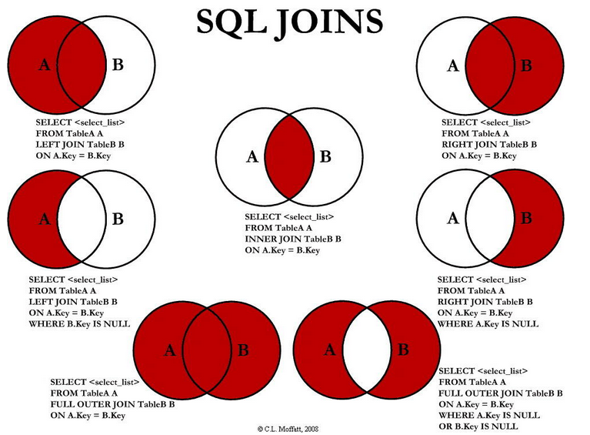

 |  | 内连接查询
内连接查询:
内连接查询：是相对于外连接。
内连接分为：隐式内连接、显示内连接(推荐)，其查询效果相同,仅仅只是语法不同而已。
-----------------------------------------------
隐式内连接：
SELECT <selectList>
FROM A ,B WHERE A.列 = B.列
-----------------------------------------------
显示内连接(推荐写法)：.
SELECT <selectList>
FROM A [INNER] JOIN B ON A.列 = B.列
----------------------------------------------------------------------------
在做等值连接的时候,若A表中和B表中的列名相同. 则可以简写:
SELECT <selectList>
FROM A [INNER] JOIN B USING(同名的列)
前提:在emp和dept表中都有deptno列. 并且是外键关系。
如: SELECT * FROM emp JOIN dept USING (deptno)
---------------------------------------------------------------------
使用表名前缀在多个表中区分相同的列。
在不同表中具有相同列名的列可以用表的别名加以区分。
使用别名可以简化查询。
使用表名前缀可以提高执行效率。
如果使用了表的别名，则不能再使用表的真名
---------------------------------------------------------------------
外连接查询:
左外连接:查询出JOIN左边表的全部数据查询出来,JOIN右边的表不匹配的数据使用NULL来填充数据.
右外连接:查询出JOIN右边表的全部数据查询出来,JOIN左边的表不匹配的数据使用NULL来填充数据.
----------------------------
语法格式:
SELECT <selectList>
FROM A LEFT/RIGHT [OUTER] JOIN B
ON (A.column_name = B.column_name)];
----------------------------------------------
在做等值连接的时候,若A表中和B表中的列名相同. 则可以简写:
SELECT <selectList>
FROM A LEFT JOIN B USING(同名的列)
前提:在emp和dept表中都有deptno列. 并且是外键关系。
如: SELECT * FROM emp LEFT JOIN dept USING (deptno)

自连接查询:
把一张表看成两张来做查询.

 | 数据库备份与恢复
一:MySQL自身的数据库维护：
通过cmd命令进入dos窗口：
1.导出：mysqldump -u账户 -p密码 数据库名称>脚本文件存储地址
mysqldump -uroot -padmin jdbcdemo> C:/shop_bak.sql
2.导入：mysql -u账户 -p密码 数据库名称< 脚本文件存储地址
mysql -uroot -padmin jdbcdemo< C:/shop_bak.sql
二:Navicat工具的导入和导出：
三:Navicat工具的备份和还原：

MySQL加强
 |  |  | 基础
数据库（DB）：是一个按数据结构来存储和管理数据的计算机软件系统/一堆文件
数据库管理系统（DBMS）：是专门用于管理数据库的计算机系统软件。数据库管理系统能够为数据库提供数据的定义、建立、维护、查询和统计等操作功能，并完成对数据完整性、安全性进行控制的功能
1，数据定义语言（DataDescriptionLanguage，简称DDL）和相应的建库机制。用户利用DDL可以方便地进行数据库建立、修改、变更及扩充功能；
2，数据操纵语言（DataManipulationlanguage，简称DML），实现数据的插入、修改、删除、查询、统计等数据存取操作的功能称为数据操纵功能；
3，数据库维护功能：数据的载入、转储、重组织功能及数据库的恢复功能；
4，数据库运行管理：并发控制、数据的存取控制、数据完整性条件的检查和执行、数据库内部的维护；
数据库应用系统（DBAS）：就是使用数据库技术的系统数据库应用系统有很多，基本上所有的信息系统都是数据库应用系统。它通常由软件、数据库和数据管理员组成
数据管理员（DBA）：负责创建、监控和维护整个数据库，使数据能被任何有权使用的人有效使用。数据库管理员一般是由业务水平较高，资历较深的人员担任

数据库的分类:
网状型数据库：处理以记录类型为结点的网状数据模型的数据库
层次型数据库：用树形结构表示实体及其联系的模型称为层次模型
关系型数据库：在关系模型中，数据的逻辑结构为满足一定条件的二维表，表具有固定的列数和任意的行数，在数学上称为“关系”；
1，关系型数据库的三范式；
第一范式（1NF）是对关系模式的基本要求，不满足第一范式（1NF）的数据库就不是关系数据库，是指数据库表的每一列都是不可分割的基本数据项，同一列中不能有多个值；
第二范式（2NF）要求数据库表中的每个实例或行必须可以被惟一地区分。
第三范式（3NF）要求一个数据库表中不包含已在其它表中已包含的非主关键字信息。 打破第三范式(冗余数据).
2，常见的关系型数据库：
1，Oracle：大型企业数据库，支持数据量，速度较快，安全性非常好，提供完善的存储过程支持；新的版本提供了众多新功能；
2，DB2（IBM）：大型企业数据库，支持数据量，速度较快，安全性较好；
3，SQL Server（MS）：大型企业数据库，支持数据量，速度较快，安全性较好；
4，MySQL（Oracle）：性能不错，使用方便，体积小，易扩展；是目前使用最广的关系型数据库；
5，PostgreSQL（postgres）：免费,实现更完整，功能更强大,更稳定；
三高:高可用高性能高并发
NOSQL：泛指非关系型的数据库；
1，NoSQL分类：
1，键值(Key-Value)存储数据库：这一类数据库主要会使用到一个哈希表，这个表中有一个特定的键和一个指针指向特定的数据；
2，列存储数据库：这部分数据库通常是用来应对分布式存储的海量数据。键仍然存在，但是它们的特点是指向了多个列；
3，文档型数据库：同第一种键值存储相类似。该类型的数据模型是版本化的文档，半结构化的文档以特定的格式存储；
4，图形(Graph)数据库：使用图模型存储；
2，常见NoSQL数据库：
1，MongoDB：文档型数据库；功能丰富；查询语言强大；并发效率不高，查询效率不算高；
2，Hbase：高可靠性、高性能、面向列、可伸缩的分布式存储系统；
3，Redis：key-value存储系统（主要面对内存数据库，也可持久化）；安全性；主从复制；运行异常快，支持事务，丰富类型的key类型；

 | MySQL安装文件夹结构
MySQL安装文件夹结构:
bin：MySQL相关二进制文件存储目录，存放了很多MySQL提供的系统工具；ex：mysql；mysqld；mysqldump；
data：MySQL默认的数据存放目录，一般不会存放在这里；
include：包含一些头文件，提供其他程序连接mysql的API接口；
lib：MySQL依赖的库；
share：存放几个初始表文件和每种语言的errmsg.sys错误日志；
mysql-test：mysql测试套件；
scripts：这个Perl脚本的作用是创建mysql最初需要的几个系统表，它的建表sql文件在share目录中；
sql-bench：对数据库进行压力测试的工具；
my.ini：MySQL的基础配置文件；

1,MySQL服务的属性：
"C:\Program Files (x86)\MySQL\MySQL Server 5.5\bin\mysqld" --defaults-file="C:\Program Files (x86)\MySQL\MySQL Server 5.5\my.ini" MySQL
2,my.ini是MySQL服务的配置文件，MySQL的启动可以通过配置文件，也可以直接通过命令行参数；
1，配置项中的[client]表示以下的配置是针对于客户端做的配置.[mysqld]表示以下配置是针对服务端的配置；
2，一些比较常见的配置项：
1，port：启动端口；
2，basedir：MySQL的主目录；
3，datadir：MySQL数据文件存放的位置，默认就是在MySQL主目录的data文件夹下；一般会进行调整；
4，character-set-server：默认的字符编码；
5，default-storage-engine：默认的存储引擎；
6，max_connections：最大允许连接数；
3,MySQL的启动也可以添加启动参数，可使用的参数同my.ini相同
mysqld --defaults-file="../my.ini" --port 3307

MySQL数据文件简介:
1，数据文件存放格式，注意MyISAM和InnoDB的文件不同格式；
2，常见的文件类型：
.frm：与表相关的元数据（meta）信息，比如表结构定义；所有表都需要这个文件；
.MYD(MyISAM Data)：MyISAM 存储引擎专用，存放MyISAM 表的数据；
.MYI(MyISAM Index)：MyISAM 存储引擎专用，主要存放MyISAM 表的索引相关信息；
.ibd和ibdata：存放InnoDB数据；
ibdata1：共享存储空间，相当于所有InnoDB的数据都存放在公共的这个ibdata1文件中；
.ibd：独享存储空间，相当于每一个表的数据还是保存在自己独立的文件中，可以通过innodb_file_per_table=1参数来设置，但是独立表空间和共享表空间不能同时存在；
db.opt：该数据库的默认配置；

 |  | MySQL数据库中的权限
权限组成结构:
用户：权限的主体，一个用户拥有自己的用户名和密码，并拥有能够操作的权限；
操作权限：限制一个用户能够做什么事情，在MySQL中，操作权限可以配置到全局/数据库/表/列上；
MySQL的主要权限:

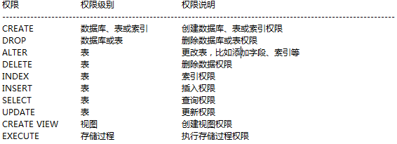

使用Navicat工具操作:
权限分布：针对不同的对象能够设置哪些权限；
全局： 可以针对于所有数据库中的所有表的所有列;
数据库：只能操作指定数据库中的所有表的所有列;
表权限：'Select', 'Insert', 'Update', 'Delete', 'Create', 'Drop', 'Grant', 'References', 'Index', 'Alter'
列权限：'Select', 'Insert', 'Update', 'References'
过程权限：'Execute', 'Alter Routine', 'Grant'
*references：操作外键
--------------------------------------------------------
创建用户will,并赋予权限.
--------------------------------------------------------
MySQL中权限的设置也是存储在数据库中的：
mysql.user：用户表，包括用户名，密码，主机，全局权限，性能限制；
mysql.db：数据库权限设置；
mysql.table_priv：表权限设置；
mysql.column_priv：列权限设置；:

例子：
GRANT ALL PRIVILEGES ON *.* TO will@'localhost' IDENTIFIED BY '1234' WITH GRANT OPTION;
创建一个超级管理员，用户名为will，密码为1234，只能在localhost登陆；可以给别人授权；
其中：
1，ALL PRIVILEGES即代表所有权限,简写为ALL；
2，*.*：所有数据库对象。普通格式为db.table，比如test.*；
3，will@'localhost'：admin用户，只能在本机访问。
1，用户账户包括user@host；
2，host为
%：从任意地址访问；
10.250.7.%：只能从指定网段访问；
192.168.1.2：只能从某个IP访问；
4，WITH GRANT OPTION：是否允许用户继续授权（注意，这个用户能够授权只能是该用户的权限子集）
5，注意，在授权操作之后，使用flush privileges命令刷新权限；
MySQL中用于赋权限的命令是GRANT，语法为：
完整语法：
GRANT 权限 (columns)
ON 数据库对象
TO 用户 IDENTIFIED BY "密码"
WITH GRANT OPTION
-------------------------------------------------------------------
三种具体的语法:
给一个存在用户赋予权限:
语法1:GRANT 权限 (columns) ON 数据库对象 TO 用户:
赋予will账户:SELECT和INSERT权限.
GRANT select,insert ON *.* TO will@localhost;
创建用户,设置密码,赋予权限:
语法2:GRANT 权限 (columns) ON 数据库对象 TO 用户 IDENTIFIED BY "密码"
创建lucy用户:
GRANT ALL ON *.* TO lucy@localhost IDENTIFIED BY '1234';
创建用户,设置密码,赋予权限,并且该用户可以继续授权给其他用户:
语法3:GRANT 权限 (columns) ON 数据库对象 TO 用户 IDENTIFIED BY "密码" WITH GRANT OPTION

查看当前用户的权限：
show grants
查看特定用户的权限：
show grants for root@localhost
----------------------------------------------------------------------
使用REVOKE命令回收对用户的授权：
REVOKE 权限 ON 数据库对象 FROM 用户；
如:赋予will用户所有的权限之后,再回收用户will所有的权限.
赋予权限:GRANT all ON *.* TO will@'%';
回收权限:REVOKE all ON *.* FROM will@'%';
注意：使用REVOKE撤销全部权限,操作者必须拥有MySQLl数据库的全局CREATE USER权限或UPDATE权限；

 |  |  | SQL分类
SQL的分类,包含6个部分
---------------------------------------------------------------------------------------------------
一：数据查询语言（DQL:Data Query Language）：
其语句，也称为“数据检索语句”，用以从表中获得数据，确定数据怎样在应用程序给出。保留字SELECT是DQL（也是所有SQL）用得最多的动词，其他DQL常用的保留字有WHERE，ORDER BY，GROUP BY和HAVING。这些DQL保留字常与其他类型的SQL语句一起使用。
二：数据操作语言（DML：Data Manipulation Language）：
其语句包括动词INSERT，UPDATE和DELETE。它们分别用于添加，修改和删除表中的行, Insert / Update / Delete。也称为动作查询语言。
三：事务处理语言（TCL）：
它的语句能确保被DML语句影响的表的所有行及时得以更新。TPL语句包括BEGIN TRANSACTION，COMMIT和ROLLBACK。
四：数据库控制语言（DCL）：
它的语句通过GRANT或REVOKE获得许可，确定单个用户和用户组对数据库对象的访问。某些RDBMS可用GRANT或REVOKE控制对表单个列的访问。
五：数据定义语言（DDL）：
其语句包括动词CREATE和DROP。在数据库中创建新表或删除表（CREAT TABLE 或 DROP TABLE）；为表加入索引等。DDL包括许多与人数据库目录中获得数据有关的保留字。它也是动作查询的一部分。
六：指针控制语言（CCL）：
它的语句，像DECLARE CURSOR，FETCH INTO和UPDATE WHERE CURRENT用于对一个或多个表单独行的操作。
---------------------------------------------------------------------------------------------------

单表查询:
语法:
SELECT [DISTINCT] * | 字段 [别名] [,字段 [别名]]
FROM 表名称 [别名]
[WHERE 条件(S)]
[ORDER BY 字段 [ASC|DESC] [,字段 [ASC|DESC],…]];
===========================================
消除重复:去重查询
distinct关键字可以用于一列，也可以用于多列
 |  |  | 单表查询
对NUMBER型数据可以使用算数操作符创建表达式（+ - * /）
对DATE型数据可以使用算数操作符创建表达式（+ -）

注意：
1、字符串和日期要用单引号扩起来
2、数字类型直接书写
3、字符串是大小写不敏感的,日期值是格式敏感的
4、字符串敏感，需要添加binary关键字

空值:
1、空值是指不可用、未分配的值,也就是没有值。
2、空值不等于零或空字符串
3、任意类型都可以支持空值，也就是说任何类型的字段都可以允许空值作为值的存在
注意:
* 包括空值的任何算术表达式都等于空
函数:IFNULL(expr1,expr2)
如果expr1不是NULL，IFNULL()返回expr1，否则它返回expr2
常用算术比较运算符:
1，=，!=，<>，>，>=，<，<=：等于和不等于
2，BETWEEN ... AND ...：在两值之间 (包含开始和结尾)；
3，IN（list）：匹配列出的值；
4，LIKE ：匹配字符串模式；
5，IS NULL：是否为空；
=============================================
IKE运算符
LIKE运算符必须使用通配符才有意义：
匹配单个字符：_; -> 1个
匹配任意多个字符：%; -> 0个、1个、多个

AND：如果组合的条件都是true,返回true.
OR：如果组合的条件 之一是true,返回true.
NOT：如果下面的条件是false,返回true.
优先级规则： 比较运算符 > NOT > AND > OR
使用ORDER BY 子句将记录排序
ASC: 升序,缺省
DESC: 降序
ORDER BY 子句出现在SELECT语句的最后
ORDER BY 可以使用别名
注意:如果列的别名有引号,则不能排序.

 |  | MySQL查询函数
函数的分类：
1，单行函数：将每条数据进行独立的计算，然后每条数据得到一条结果。
2，多行函数：多条数据同时计算，最终得到一条结果数据。也成为聚集函数、分组函数，主要用于完成一些统计功能。
--------------------------------------------------------------------------
多行函数(统计函数):
COUNT()：查询表中的数据记录数；
AVG()：求出平均值；
SUM()：求和；
MAX()：求出最大值；
MIN()：求出最小值；
分组函数在计算时省略列中的空值
不能在where语句中使用分组函数

LOWER(str)：返回字符串str变为小写字母的字符
UPPER(str)：返回字符串str变为大写字母的字符
======================================================================================
CONCAT(str1,str2,...)：
1，返回结果为连接参数产生的字符串。
2，如有任何一个参数为NULL ，则返回值为 NULL
3，允许有一个或多个参数
======================================================================================
CHAR_LENGTH：字符串长度；
LENGTH：字符串长度（单位为字节）；
对比试验：
SELECT CHAR_LENGTH('龙哥17岁') FROM DUAL；
SELECT LENGTH('龙哥17岁') FROM DUAL；
======================================================================================
LPAD(str,len,padstr)
1，返回字符串str, 其左边由字符串padstr 填补到len 字符长度。
2，假如str 的长度大于len, 则返回值被缩短至len 字符。
SELECT LPAD('ABC',7,'X'),LPAD('ABC',5,'X'),LPAD('ABC',3,'X'),LPAD('ABC',1,'X') FROM DUAL;
RPAD(str,len,padstr)
1，返回字符串str, 其右边被字符串padstr填补至len 字符长度。
2，假如字符串str 的长度大于 len,则返回值被缩短到与len 字符相同长度。
======================================================================================
LTRIM（str）：左边空格被trim掉；
RTRIM（str）：右边空格被trim掉；
TRIM(str)=LTRIM+RTRIM
TRIM([{BOTH | LEADING | TRAILING} [remstr] FROM] str)：高级用法，从str中按照指定方式截取remstr；
TRIM(remstr FROM] str)：相当于TRIM(BOTH remstr FROM str)；
SELECT LTRIM(' A B C '),RTRIM(' A B C '),TRIM(' A B C ') FROM DUAL;
======================================================================================
REPLACE(str,from_str,to_str)：
1，在str中把from_str全部替换为to_str；
2，大小写敏感；
SELECT REPLACE('ABCDaBCABA','A','X') FROM DUAL;
======================================================================================
SUBSTRING(str,pos)： 从字符串str返回一个子字符串，起始于位置pos
SUBSTRING(str,pos,len)： 从字符串str返回一个长度同len字符相同的子字符串，起始于位置pos
如果pos是负数，从字符串尾部开始计算；
SELECT SUBSTRING('ABCDEF',3),SUBSTRING('ABCDEF',3,3) FROM DUAL;
字符函数
 |  |  |  |  | 日期函数
NOW() 当前日期
===========================================================================
DATE_ADD(date,INTERVAL expr type)/DATE_SUB(date,INTERVAL expr type)向日期添加指定的时间间隔
1，执行日期运算；
2，date 是一个 DATETIME 或DATE值，用来指定起始时间；
3，expr 是一个字符串表达式，用来指定从起始日期添加或减去的时间间隔值；
4，type 为关键词，它指示了表达式被解释的方式
SELECT DATE_ADD('2015-01-01',INTERVAL 100 DAY) FROM DUAL;
SELECT DATE_ADD(NOW(),INTERVAL 100 DAY) FROM DUAL;
使用方法参考MYSQL 5.5中文参考手册547页；
--------------------------------------------------------------------------
type 参数可以是下列值：
Type 值
MICROSECOND
SECOND
MINUTE
HOUR
DAY
WEEK
MONTH
QUARTER
YEAR
SECOND_MICROSECOND
MINUTE_MICROSECOND
MINUTE_SECOND
HOUR_MICROSECOND
HOUR_SECOND
HOUR_MINUTE
DAY_MICROSECOND
DAY_SECOND
DAY_MINUTE
DAY_HOUR
YEAR_MONTH
===========================================================================
CURRENT_DATE() 当前日期
CURRENT_TIME() 当前时间
SELECT CURRENT_DATE(),CURRENT_TIME() FROM DUAL;
===========================================================================
DATEDIFF(expr,expr2)：返回起始时间expr和结束时间expr2之间的天数
SELECT DATEDIFF('2015-12-31','2015-01-01') FROM DUAL;
===========================================================================DAY(DAY(date)：获取日期中的天数（DAYOFMONTH）
HOUR(time)返回time 对应的小时数。对于日时值的返回值范围是从 0 到 23
MINUTE(time)返回 time 对应的分钟数,范围是从 0 到 59
MONTH(date)返回date 对应的月份，范围时从 1 到 12。
YEAR(date)返回date 对应的年份,范围是从1000到9999。
LAST_DAY(date)获取一个日期或日期时间值，返回该月最后一天对应的值
==========================================================================
UNIX_TIMESTAMP(date)：它会将参数值以'1970-01-01 00:00:00' GMT后的秒数的形式返回
FROM_UNIXTIME(unix_timestamp) ,
FROM_UNIXTIME(unix_timestamp,format)：
返回'YYYY-MM-DD HH:MM:SS'或指定format的日期
SELECT UNIX_TIMESTAMP(NOW()) FROM DUAL;
SELECT FROM_UNIXTIME(UNIX_TIMESTAMP(NOW())) FROM DUAL;

数字函数
ABS（x）：返回一个数字的绝对值；
MOD(N,M)：返回N 被 M除后的余数；
SELECT ABS(-17),ABS(17),MOD(10,5),MOD(10,3) FROM DUAL;
===========================================================================
CEIL(x)：返回不小于X 的最小整数值；
FLOOR(x)：返回不大于X的最大整数值；
SELECT CEIL(0.5),CEIL(-1.5),CEIL(1.5) FROM DUAL;
SELECT FLOOR(0.5),FLOOR(-1.5),FLOOR(1.5) FROM DUAL;
ROUND(X) /ROUND(X,D)：
1，返回参数X, 其值接近于最近似的整数。
2，在有两个参数的情况下，返回X ，其值保留到小数点后D位，而第D位的保留方式为四舍五入。
3，若要接保留X值小数点左边的D 位，可将 D 设为负值。
TRUNCATE(X,D)
1，返回被舍去至小数点后D位的数字X。
2，若D 的值为 0, 则结果不带有小数点或不带有小数部分。可以将D设为负数,若要截去(归零) X小数点左起第D位开始后面所有低位的值.

 |  |  |  | 转换函数
数字和字符串
FORMAT(X,D) 将数字X 的格式写为'#,###,###.##',以四舍五入的方式保留小数点后D 位， 并将结果以字符串的形式返回。若D 为 0, 则返回结果不带有小数点，或不含小数部分。
SELECT FORMAT(123456.789,2) FROM DUAL;
=================================================================================日期和字符串
DATE_FORMAT(date,format):把日期转换为字符串.
SELECT DATE_FORMAT(NOW(),'%Y-%m-%d') FROM DUAL;
STR_TO_DATE(str,format):把字符串转换为日期。
SELECT STR_TO_DATE('2015/11/29','%Y/%m/%d') FROM DUAL;

 |  | 分组查询
分组:
---------------------------------------------------------------------------
语法:
SELECT [DISTINCT] *|分组字段1 [别名] [,分组字段2 [别名] ,…] | 统计函数
FROM 表名称 [别名], [表名称 [别名] ,…]
[WHERE 条件(s)]
[GROUP BY 分组字段1 [,分组字段2 ,…]]
[ORDER BY 排序字段 ASC | DESC [,排序字段 ASC | DESC]];
------------------------------------------------------
使用GROUP BY子句将表分成小组
组函数忽略空值,可以使用ifnull
结果集隐式按升序排列,如果需要改变排序方式可以使用order by 子句
使用GROUP BY注意:
1，出现在SELECT列表中的字段，如果出现的位置不是在分组函数中，那么必须出现在GROUP BY子句中
2，在GROUP BY 子句中出现的字段，可以不出现在SELECT列表中
3，如果没有GROUP BY子句SELECT列表中的任何列或表达式不能使用统计函数,此时好比把整张表看成是一个组：
-----------------------------------------------------------------------------
分组函数单独使用：
SELECT COUNT(empno) FROM emp;
错误的使用，出现了其他字段：
SELECT empno,COUNT(empno) FROM emp;
---------------------------
如果现在要进行分组的话，则SELECT子句之后，只能出现分组的字段和统计函数，其他的字段不能出现：
正确做法：
SELECT job,COUNT(empno),AVG(sal)
FROM emp
GROUP BY job;
错误的做法：
SELECT deptno,job,COUNT(empno),AVG(sal)
FROM emp
GROUP BY job;
-----------------------------------------------------------------------------
分组函数的错误用法:
1,不能在 WHERE 子句中限制组.
2,限制组必须使用 HAVING 子句.
3,不能在 WHERE 子句中使用组函数.

使用HAVING子句对分组的结果进行限制:
SELECT [DISTINCT] *|分组字段1 [别名] [,分组字段2 [别名] ,…] | 统计函数
FROM 表名称 [别名], [表名称 [别名] ,…]
[WHERE 条件(s)]
[GROUP BY 分组字段1 [,分组字段2 ,…]]
[HAVING 分组后的过滤条件（可以使用统计函数）]
[ORDER BY 排序字段 ASC | DESC [,排序字段 ASC | DESC]];

注意点：WHERE和HAVING的区别
WHERE：是在执行GROUP BY操作之前进行的过滤，表示从全部数据之中筛选出部分的数据，在WHERE之中不能使用统计函数；
HAVING：是在GROUP BY分组之后的再次过滤，可以在HAVING子句中使用统计函数；

 |  |  | 多表查询
笛卡尔积:没有连接条件的表关系返回的结果。
多表查询会产生笛卡尔积:
假设集合A={a,b}，集合B={0,1,2}，则两个集合的笛卡尔积为{(a,0),(a,1),(a,2),(b,0),(b,1),(b,2)}。
实际运行环境下，应避免使用全笛卡尔集。
select * from emp,dept.
解决方案: 在WHERE加入有效的连接条件---->等值连接
注意:
连接 n张表,至少需要 n-1个连接条件。

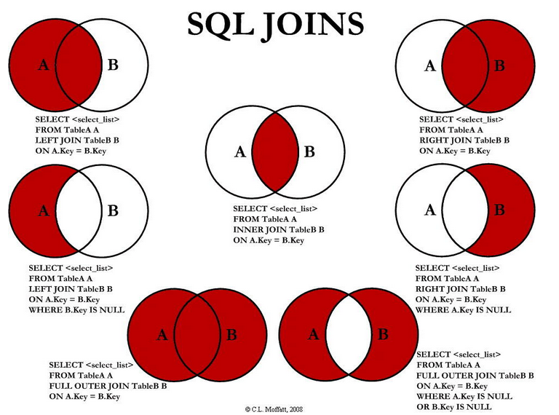

隐式内连接查询: 看不到JOIN,其实查询的结果和显示内连接相同的.
SELECT [DISTINCT] * | 字段 [别名] [,字段 [别名] ,…]
FROM 表名称 [别名], [表名称 [别名] ,…]
[WHERE 条件(S)]
[ORDER BY 排序字段 [ASC|DESC] [,排序字段 [ASC|DESC] ,…]];
-------------------------------------
在 WHERE 子句中写入连接条件(消除笛卡尔积)
当多个表中有重名列时，必须在列的名字前加上表名作为前缀或者使用表的别名;
等值连接是连接操作中最常见的一种，通常是在存在主外键约束条件的多表上建立的，连接条件中的两个字段通过等号建立等值关系。
使用表的别名简化了查询
提高了查询的性能

隐式连接的问题在于：
1，需要在where条件中写连接条件，如果忘记写，代码不会出错，产生笛卡尔乘积；
2，隐式连接只能做内连接；
显示连接查询:能看到使用JOIN来连接其他的表.
显示内连接的语法:
SELECT table1.column, table2.column
FROM table1 JOIN table2 ON(table1.column_name = table2.column_name)
如果连接条件的的两个列名相同,比如在这里都叫做deptno,此时可以使用 JOIN USING方式.
===================================================================================
在查询语句中，一张表可以重复使用多次，完成多次连接的需要；
外连接查询:
左外连接:查询出JOIN左边表的全部数据查询出来,JOIN右边的表不匹配的数据使用NULL来填充数据.
右外连接:查询出JOIN右边表的全部数据查询出来,JOIN左边的表不匹配的数据使用NULL来填充数据.

全外连接查询:
FULL OUTER JOIN中会返回所有右边表中的行和所有左边表中的行，即使在左边的表中没有可对应的列值或者右边的表中没有可对应的列
SELECT table1.column, table2.column
FROM table1 FULL [OUTER] JOIN table2 ON (table1.column_name = table2.column_name);
MYSQL中暂时不支持全连接
可以通过union +左右连接来完成；

 |  | 子查询
子查询指的就是在一个查询之中嵌套了其他的若干查询.
在使用select语句查询数据时,有时候会遇到这样的情况，在where查询条件中的限制条件不是一个确定的值，而是一个来自于另一个查询的结果。
子查询一般出现在FROM和WHERE子句中.
SELECT <select_list>
FROM table
WHERE expr operator
(SELECT select_list FROM table);
1、子查询在主查询前执行一次
2、主查询使用子查询的结果
使用子查询的注意事项：
1、子查询要用括号括起来
2、将子查询放在比较运算符的右边(增强可读性)
3、对单行子查询使用单行运算符
4、对多行子查询使用多行运算符
子查询的种类: 子查询的结果集的种类:
1:单行单列子查询：只包含一个字段的查询，返回的查询结果也只包含一行数据.结果就是一个值, WHERE
2:多行单列子查询：只包含了一个字段，但返回的查询结果可能多行或者零行.结果就是多个值. WHERE
3:多列子查询：包含多个字段的返回，查询结构可能是单行或者多行。 看成是一张表. FROM

子查询返回的结果是多列,此时就把子查询返回的结果集看成是一张表.
一般会把子查询返回的结果当成一个临时表，接着在临时表上继续查询或者连接查询；
注意，多行多列的子查询返回的结果必须要设置一个临时表名；

多行子查询返回多行单列
1、返回多行
2、使用多行比较运算符
IN：与列表中的任意一个值相等
ANY：与子查询返回的任意一个值比较
1): = ANY:此时和IN操作符相同. 2): > ANY:大于子查询中最小的数据.
3): < ANY:大于子查询中最大的数据.
ALL：与子查询返回的每一个值比较
1): > ALL:大于子查询中最大的数据.
2): < ALL:小于子查询中最小的数据.

UNION/UNION ALL:
JOIN是用于把表横向连接，UNION/UNION ALL是用于把表纵向连接(一般用于做查询的临时表)
UNION 操作符用于合并两个或多个 SELECT 语句的结果集。
注意，
1，UNION 内部的 SELECT 语句必须拥有相同数量的列。
2，列也必须拥有兼容的数据类型。
3，每条 SELECT 语句中的列的顺序必须相同。
4，UNION 结果集中的列名总是等于 UNION 中第一个 SELECT 语句中的列名
5，UNION 操作符选取不同的值。如果允许重复的值，请使用 UNION ALL(性能高).
语法：
SELECT column_name(s) FROM table_name1
UNION|UNION ALL
SELECT column_name(s) FROM table_name2
在MYSQL 中实现FULL JOIN:
查询员工的编号,名称和部门名称.
1:先在emp表中插入一条数据,并设置depto为NULL.
2:查询
SELECT empno,ename,dname FROM emp LEFT JOIN dept USING (deptno)
UNION
SELECT empno,ename,dname FROM emp RIGHT JOIN dept USING (deptno)

 |  |  | DML和TCL
DML操作后会返回受影响的行数,如:成功删除3条数据,则返回3.
INSERT INTO table [(column [, column...])] VALUES (value [, value...]);
一般来说，一条INSERT只能插入一条数据，因为MYSQL没有batch操作，所以，MYSQL也支持在一条INSERT中插入多条数据
INSERT INTO table [(column [, column...])] VALUES (value [, value...]),(value [, value...]),...
当然，一条SQL的长度是有限的，可以通过调整max_allowed_packet参数；
UPDATE table
SET column = value [, column = value] …
[WHERE condition];
UPDATE语句也可以使用表连接，子查询等多种方式执行；
DELETE [FROM] table
[WHERE condition];
在delete语句中，where子句是可选的部分，如果使用了where子句，则删除的数据是符合where条件的所有记录；如果省略了where子句，则全表的数据都会被删除，delete语句的where条件也同样支持子查询，但是一定注意，删除语句中的where条件不能是要删除的数据表中的数据；所以，在涉及到删除的数据是通过要删除的表中的数据查询出来的，一般会把查询结果临时保存到另一张表，再通过delete语句删除；

数据库事务概念:
在数据库中,所谓事务是指一组逻辑操作单元,使数据从一种状态变换到另一种状态。
为确保数据库中数据的一致性,数据的操纵应当是离散的成组的逻辑单元:当它全部完成时,数据的一致性可以保持,而当这个单元中的一部分操作失败,整个事务应全部视为错误,所有从起始点以后的操作应全部回退到开始状态。
事务的操作:先定义开始一个事务,然后对数据作修改操作,这时如果提交(COMMIT),这些修改就永久地保存下来,如果回退(ROLLBACK),数据库管理系统将放弃您所作的所有修改而回到开始事务时的状态。
在MySQL中InnoDB支持事务,支持外键,MyISAM不支持.
-----------------------------------------
事务的ACID:
1. 原子性（Atomicity）原子性是指事务是一个不可分割的工作单位，事务中的操作要么都发生，要么都不发生。
2. 一致性（Consistency）事务必须使数据库从一个一致性状态变换到另外一个一致性状态。(数据不被破坏)
3. 隔离性（Isolation）事务的隔离性是指一个事务的执行不能被其他事务干扰，即一个事务内部的操作及使用的数据对并发的其他事务是隔离的，并发执行的各个事务之间不能互相干扰。
4. 持久性（Durability）持久性是指一个事务一旦被提交，它对数据库中数据的改变就是永久性的，接下来的其他操作和数据库故障不应该对其有任何影响.
数据库的事务由下列语句组成：
一组DML语句，修改的数据在他们中保持一致
一个 DDL (Data Define Language) 语句
一个 DCL (Data Control Language)语句
* DCL(Grant（赋于权限 ） / Revoke（回收权限 ）)
1、开始于第一个执行的语句
2、结束于:
用户执行COMMIT 或 ROLLBACK
单个的DDL or DCL 语句
用户连接异常错误，或者用户断开连接
系统崩溃

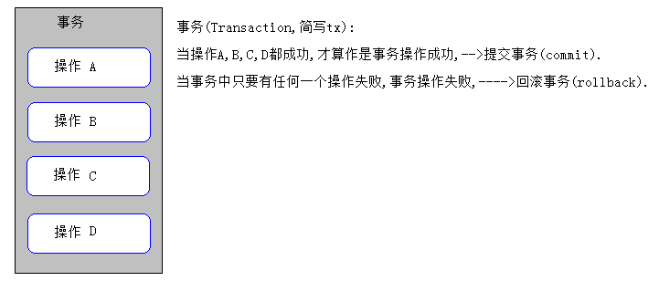

 |  | 数据库的事务并发问题

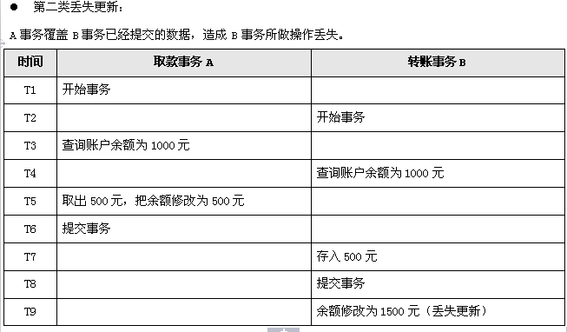
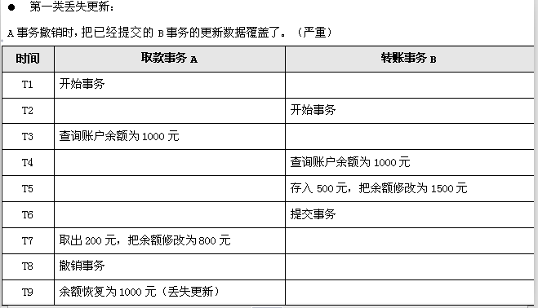

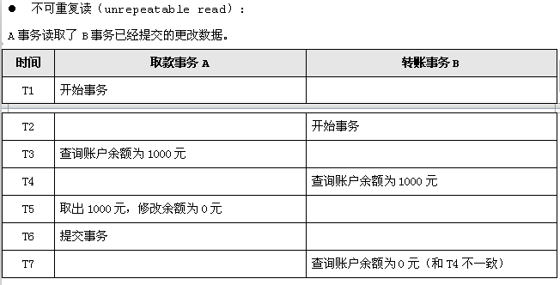
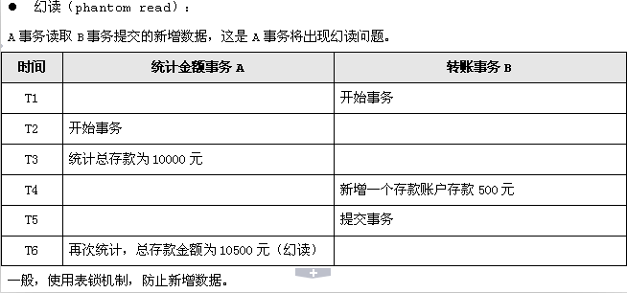

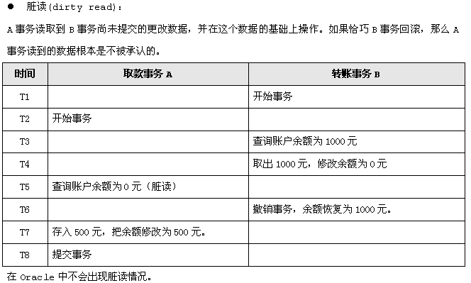
数据库提出隔离级别,来处理事务并发问题:

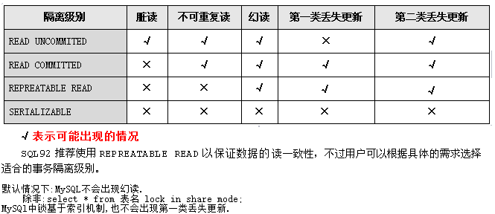

要解决第一类和第二类丢失更新:
第一种方式:使用数据库原生的机制,锁机制(悲观锁).
第二中方式:使用增加一个版本号的列,(乐观锁).
悲观锁:在查询的时候使用 SELECT ... FOR UPDATE方式来查询.

 |  |  | 数据库的对象
数据库对象:表，索引，视图，图表，缺省值，规则，触发器，语法，函数等。
1、对象名称必须以字母开头
2、有效的字符包括数字、字母和三个特殊字符（# _ $）
3、不要使用保留字作为对象名称
4、同一用户下的对象不能同名，即使是不同的对象类型

drop table：删除表，但并不释放表所占空间；
TRUNCATE TABLE 语句
清除表中所有的记录，delete可以选择删除表中的一部分
是DDL语句，不可以回滚，delete可以使用rollback回滚，放弃修改。
释放表的存储空间，delete不释放空间
2、 是删除数据的方法之一
3、TRUNCATE TABLE table_name;
注意：
1、表中所有数据将被删除
2、没有完成的事务被提交
3、所有相关的索引被删除
4、这个删除操作不能回滚

创建表:定义表的结构(有哪些列,每一列存储什么类型的数据)
create table 表名(
列名 类型 约束,
列名 类型 约束,
列名 类型 约束
);
简单的创建表语句
CREATE TABLE emp_copy AS SELECT * FROM emp
CREATE TABLE emp_copy AS SELECT * FROM emp WHERE 1=2
使用select的方式拷贝表结构，不会拷贝表的索引等结构，
所以一般使用
CREATE TABLE emp_bak LIKE emp :来复制表结构（不会拷贝外键）;

表的约束(针对于某一列):
1.非空约束：NOT NULL，不允许某列的内容为空。
2.设置列的默认值：DEFAULT。
3.唯一约束：UNIQUE，在该表中，该列的内容必须唯一,使用索引来添加该约束。
4.主键约束：PRIMARY KEY， 非空且唯一。
5.主键自增长：AUTO_INCREMENT，从1开始，步长为1。
6.外键约束：FOREIGN KEY，A表中的外键列. A表中的外键列的值必须参照于B表中的某一列(B表主键)。

创建索引:
自动: 当在表上定义一个PRIMARY KEY时，自动创建一个对应的唯一索引.
当在表上定义一个外键时，自动创建一个普通索引；
手动: 用户可以创建索引以加速查询.
在一列或者多列上创建索引.
CREATE INDEX index ON table (column[, column]...);
如果多列在一起，就叫做复合索引；在很多情况下，复合索引比单个索引更好（理解原理即可）；
----------------------------------------
哪些值可以创建索引？
1，外键一般要创建索引
2，经常使用的查询条件要创建索引。如果使用like ‘%’操作，不会使用索引。
3，索引不是越多越好
4，不要在可选值很少的属性上面创建索引
5，MySQL索引的使用，并不是所有情况下都会使用索引，只有当MySQL认为索引足够能够提升查询性能时才会使用；
索引(INDEX):
索引是:
一个数据库对象
用来加速对表的查询
通过使用快速路径访问方法快速定位数据,减少了磁盘的I/O
与表独立存放
由数据库自动维护
索引为什么能够加快查询？

语法:
在CREATE VIEW语句后加入子查询.
CREATE [OR REPLACE] VIEW view
[(alias[, alias]...)]
AS subquery
[WITH READ ONLY];
创建视图
CREATE OR REPLACE VIEW emp_v_30
AS SELECT empno, ename, sal
FROM emp
WHERE deptno =30;
在子查询中使用别名创建视图.
CREATE VIEW sal_v_10
AS SELECT employee_id ID, last_name NAME,
salary*12 ANN_SALARY
FROM employees
WHERE department_id = 10;
在视图中的列名使用的是子查询中列的别名.
视图(VIEW):
视图也就是虚表，实际上视图就是一个命名的查询，用于改变基表数据的显示。
可以限制对数据的访问
可以使复杂的查询变的简单
提供了数据的独立性
提供了对相同数据的不同显示

JDBC
JDBC
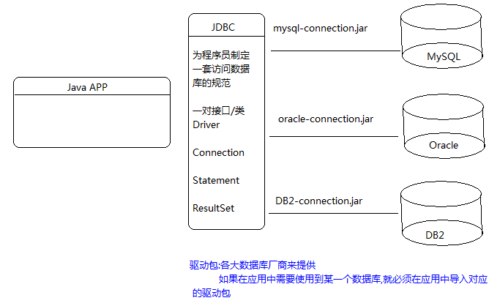
什么是持久化(persistence):
持久化(persistence)：把数据保存到可掉电式存储设备中以供之后使用。
大多数情况下，特别是企业级应用，数据持久化意味着将内存中的数据保存到硬盘上加以”固化”，而持久化的实现过程大多通过各种关系数据库来完成。
持久化的主要应用是将内存中的数据存储在关系型数据库中，当然也可以存储在磁盘文件、XML数据文件中。
JPA:JavaEE的规范,Java persistence api: Java的持久化API. Hibernate实现了该规范.(xml/注解)
-------------------------------------------------------------在Java中，数据库存取技术只能通过JDBC访问数据库:
JDBC访问数据库的形式主要有两种:
1).直接使用JDBC的API去访问数据库服务器(MySQL/Oracle).
2).间接地使用JDBC的API去访问数据库服务器.
第三方O/R Mapping工具，如Hibernate, MyBatis等.(底层依然是JDBC)
JDBC是java访问数据库的基石,其他技术都是对jdbc的封装.

JDBC(Java DataBase Connectivity):
是一种用于执行SQL语句的Java API，可以为多种关系数据库提供统一访问，它由一组用Java语言编写的类和接口组成。JDBC提供了一种基准，据此可以构建更高级的工具和接口，使数据库开发人员能够编写数据库应用程序.
JDBC为访问不同的数据库提供了一种统一的途径，为开发者屏蔽了一些细节问题。
JDBC的目标是使Java程序员使用JDBC可以连接任何提供了JDBC驱动程序的数据库系统，这样就使得程序员无需对特定的数据库系统的特点有过多的了解，从而大大简化和加快了开发过程。
总结: JDBC本身是java连接数据库的一个标准,是进行数据库连接的抽象层,由java编写的一组类和接口组成，接口的实现由各个数据库厂商来完成
--------------------------------------------------------------------------------
JDBC的版本(不重要):
JDBC隶属于JavaSE的范畴,伴随着JavaSE的版本升级.
Java6开始:JDBC4.0: JDBC4.0有一个新特性-无需加载注册驱动.
Java7开始:JDBC4.1:
---------------------------------------------------------------
java.sql包装的就是JDBC的API.
各大数据库厂商就会对JDBC的API提供实现类.--->驱动包
注意:在开发中(编写的Java代码),使用到的关于JDBC的类/接口全部引入的是java.sql包中的.
不要引入com.mysql..Xxx类.
面向接口编程:
JDBC的接口 变量 = new MySQL的实现();
new Oracle的实现();

 | 获取数据库连接
使用JDBC的准备环境:
1):拷贝MySQL的JDBC驱动,到Java项目中:mysql-connector-java-5.1.26-bin.jar
2):选择jar,[buil path],把jar添加到classpath路径.
从Java6开始:JDBC4.0: (了解)JDBC4.0有一个新特性-无需加载注册驱动.
-----------------------------------------------------------------------
规范要求:从JDBC 4.0所有的驱动都必须包括 META-INF/services/java.sql.Driver 文件。此文件包含 java.sql.Driver 的 JDBC 驱动程序实现的名称。
程序会自动从 META-INF/services/java.sql.Driver去读取当前的驱动类的全限定名,此时程序员不再需要显示的编写 Class.forName("com.mysql.jdbc.Driver")代码.
-----------------------------------------------------------------------
在Web开发中,还是得使用手动加载注册驱动.
-----------------------------------------------------------------------
PS：有的时候，MySQL的驱动类也也会看到使用org.gjt.mm.mysql.Driver的情况，org.gjt.mm.mysql.Driver是早期的驱动名称，后来就改名为com.mysql.jdbc.Driver，现在一般都推荐使用 com.mysql.jdbc.Driver。
在最新版本的mysql jdbc驱动中，为了保持对老版本的兼容，仍然保留了org.gjt.mm.mysql.Driver，但是实际上 org.gjt.mm.mysql.Driver中调用了com.mysql.jdbc.Driver，因此现在这两个驱动没有什么区别。

JDBC操作第一步:获取JDBC连接对象/Connection对象.
操作步骤:
1):加载注册驱动.
Class.forName("com.mysql.jdbc.Driver");
1):把com.mysql.jdbc.Driver这一份字节码加载进JVM.
2):当一份字节码被加载进JVM,就会执行其静态代码块.
而其底层的静态代码块在完成注册驱动工作.
2):获取连接对象.
通过DriverManager的getConnection方法创建Connection对象.
Connection conn = DriverManager.getConnection(url,username,password);
url=jdbc:mysql://localhost:3306/jdbcdemo
如果连接的是本机的MySQL,并且端口是默认的3306,则可以简写:
url=jdbc:mysql:///jdbcdemo
username=root
password=admin
可以通过 show processlist命令来查看有几个MySQL进程.

 | JDBC常用的API
Connection接口:
表示JDBC的连接对象.
常用方法:
Statement createStatement():创建一个静态的语句对象.
PreparedStatement prepareStatement(String sql):创建一个预编译语句对象.
此时参数sql:表示带有占位符(?)的SQL语句的模板.
close():释放资源
操作JDBC的步骤
1:加载注册驱动.
2:获取连接对象.
3:创建/获取语句对象.
4:执行SQL语句.
5:释放资源.

PreparedStatement接口:
是Statemen接口的子接口-->享有Statement中的方法.
表示预编译的 SQL 语句的对象
常用方法:
void setXxx(int parameterIndex,Xxx value):设置第几个占位符的真正参数值.
int executeUpdate():执行DDL/DML语句. 注意:没有参数
若当前SQL是DDL语句,则返回0.
若当前SQL是DML语句,则返回受影响的行数.
ResultSet executeQuery():执行DQL语句,返回结果集.
close():释放资源
Xxx表示数据类型,比如String,int,long,Date等.
Statement接口:
执行静态SQL语句并返回它所生成结果.
常用方法:
int executeUpdate(String sql):执行DDL/DML语句.
若当前SQL是DDL语句,则返回0.
若当前SQL是DML语句,则返回受影响的行数.
ResultSet executeQuery(String sql):执行DQL语句,返回结果集.
close():释放资源

ResultSet接口:
通过执行DQL语句查询之后的结果对象.
封装了查询之后的所有数据.
ResultSet 对象具有指向其当前数据行的光标。最初，光标被置于第一行之前。next 方法将光标移动到下一行；因为该方法在 ResultSet 对象没有下一行时返回 false，所以可以在 while 循环中使用它来迭代结果集
常用方法:
boolean next():判断当前光标是否能向下移动,如果能向下移动返回true,并同时将光标移动到下一行.
Xxx getXxx(int columnIndex):取出当前光标所在行的第columnIndex列的数据(columnIndex从1开始算).
Xxx getXxx(String columnName):取出当前光标所在行的列名为columnName列的数据,columnName可以是别名.
Xxx表示数据类型,比如String,int,long,Date等. 推荐使用列名来取数据.
close():释放资源

 | DAO
DAO(Data Access Object)是一个数据访问接口，数据访问：顾名思义就是与数据库打交道。
夹在业务逻辑与数据库资源中间。
在核心J2EE模式中是这样介绍DAO模式的：为了建立一个健壮的J2EE应用，应该将所有对数据源的访问操作抽象封装在一个公共API中。
用程序设计的语言来说，就是建立一个接口，接口中定义了此应用程序中将会用到的所有事务方法。
在这个应用程序中，当需要和数据源进行交互的时候则使用这个接口，并且编写一个单独的类来实现这个接口在逻辑上对应这个特定的数据存储。
DAO中的主要操作:增删改查(CRUD).
一般开发的顺序:
1):先建立模型对象:domain
2):编写DAO接口.
3):定义DAO实现类.
4):生产DAO测试类.
5):实现DAO实现类.
6):在DAO测试类中测试DAO方法.

-------------------------------------------------
编码规范:
1.包的规范
dao:定义dao接口文件
dao.impl:定义dao的实现类文件
test:定义测试类文件
utils:定义工具类文件
domain:定义实体类文件
2.类的命名规范:
接口:IXxxDAO,,如:IStudentDAO
实现类:XxxDAOImpl,,如StudentDAOImpl
测试类:XxxTest,,如:StudentDAOTest
工具类:XxxUtils,,如:JdbcUtils
--------------------------------------------------
开发建议:面向接口编程,声明DAO对象:
面向接口编程:IEmployeeDAO dao = new EmployeeDAOImpl();
把实现类赋给接口类型,体现多态的特性:可以屏蔽不同子类之间实现的差异.

 | 预编译语句对象-PreparedStatement
使用预编译语句对象:PreparedStatement
事先将sql编译好,然后在去根据指定的数据去执行
SELECT * FROM t_student WHERE id=?
?号:表示占位符
然后调用PreparedStatement中的相应的方法为占位符设值
void setXxx(int parameterIndex, double x)
parameterIndex:表示参数的索引,表示为SQL中第几个?设值,从1开始
Statement和PreparedStatement的区别:
PreparedStatement存在的优势:
1):更好的可读性,可维护性.
2):可以提供更好的性能(预编译).MySQL不支持PreparedStatement性能优化.
3):更安全,可以防止SQL注入的问题.

 | JDBC 事务
事务(Transaction,简写为tx):
在数据库中,所谓事务是指一组逻辑操作单元,使数据从一种状态变换到另一种状态。
为确保数据库中数据的一致性,数据的操纵应当是离散的成组的逻辑单元:
当每个逻辑操作单元全部完成时,数据的一致性可以保持,
而当这个单元中的一部分操作失败,整个事务应全部视为错误,所有从起始点以后的操作应全部回退到开始状态。
事务的操作:先定义开始一个事务,然后对数据作修改操作,这时如果提交(commit),这些修改就永久地保存下来,如果回退(rollback),数据库管理系统将放弃您所作的所有修改而回到开始事务时的状态。
事务：指构成单个逻辑工作单元的操作集合
事务处理：保证所有事务都作为一个工作单元来执行，即使出现了故障，都不能改变这种执行方式。当在一个事务中执行多个操作时，要么所有的事务都被提交(commit)，要么整个事务回滚(rollback)到最初状态
--------------------------------------------------------------------------
事务其实就是多个操作,把多个操作看成是一个不可分割的整体,整体中的多个要成功都成功,要失败都失败

事务的ACID属性:
1. 原子性（Atomicity）:原子在化学中,是最小单位,不可以再分割了.
原子性是指事务是一个不可分割的工作单位，事务中的操作要么都发生，要么都不发生。
2. 一致性（Consistency):包装数据的完整性.
事务必须使数据库从一个一致性状态变换到另外一个一致性状态。(数据不被破坏)
3. 隔离性（Isolation）:
事务的隔离性是指一个事务的执行不能被其他事务干扰，即一个事务内部的操作及使用的数据对并发的其他事务是隔离的，并发执行的各个事务之间不能互相干扰。
4. 持久性（Durability）:
持久性是指一个事务一旦被提交，它对数据库中数据的改变就是永久性的，接下来的其他操作和数据库故障不应该对其有任何影响

事务的操作:
--------------------------------------------
事务成功: 提交事务:commit,如果事务不提交,在数据库中数据永远都不会改变;
事务失败: 出现异常的时候,事务失败.事务回滚:rollback(取消之前所有的操作,回到事务最初的状态),释放锁资源.
操作事务的模板:
try{
取消事务的自动提交机制,设置为手动提交. connection对象.setAutoCommit(false);
操作1
操作2
异常
操作3
....
手动提交事务 connection对象.commit();
}catch(Exception e){
//处理异常
回滚事务 connection对象.rollback();
}

事务相关的:
1):默认情况下,事务在执行完DML操作就自动提交.
2):查询操作,其实是不需要事务的.但是,一般的,我们在开发中都把查询放入事务中.
3):开发中,代码完全正确,没有异常,但是就是数据库中数据不变.
意识:没有提交事务.
4):在MySQL中,只有InnoDB存储引擎支持事务,支持外键,MyISAM不支持事务.
5):以后事务我们不应该在DAO层处理,应该在service层控制.

 | 批处理操作
批量操作(batch):当需要成批插入或者更新记录时。可以采用Java的批量更新机制.
这一机制允许多条语句一次性提交给数据库批量处理。通常情况下比单独提交处理更有效率.
在JDBC中,MySQL不支持批量操作.
-------------------------------------------------------------------------
Statement 批处理： 一次性可以执行多条sql语句，需要编译多次。
应用场景：系统初始化 (创建表，创建数据等)
添加sql语句，addBatch(sql)
批量处理sql语句，int[] executeBatch()
清除缓存： clearBatch();
-------------------------------------------------------------------------
PreparedStatement 批处理： 执行一条sql语句，编译一次，执行sql语句的参数不同。
应用场景：表数据初始化
添加批量参数：addBatch() --添加实际参数，执行之前，需要执行psmt.setXxx()设置实际参数
执行批处理：int[] executeBatch()
清除缓存：clearBatch();

 | 大数据类型操作
BLOB系列是大的二进制类型,允许存储(255个字节到4G).
二进制类型存储二进制数据(图像,音频,视频等);
-------------------------------------------------------
在开发中,对于图片,音频,视频,我们往往是不会直接存储到数据库中的.
我们把图片,音频,视频存储到服务端磁盘中,然后在数据库表中存储其存储的位置.
--------------------------------------------------------
TEXT系列,是大的VARCHAR类型.
一般的,存储文字过多的博客,书籍内容等.
TEXT系列的类型和VARCHAR仅仅只是在MySQL中数据类型不一样,在Java代码中都对应着String数据类型.

 | 获取自动生成的主键
如何在JDBC中保存数据的时候获取自动生成的主键呢?
----------------------------------------------------------------------
Statement方式:
int executeUpdate(String sql,
int autoGeneratedKeys):执行SQL:
参数:autoGeneratedKeys,是否需要返回自动生成的主键.常量值:Statement.RETURN_GENERATED_KEYS.
ResultSet getGeneratedKeys():获取自动生成的主键
-----------------------------------------------------------------------------
PreparedStatement方式:
PreparedStatement prepareStatement(String sql,
int autoGeneratedKeys) :
创建PreparedStatement对象,病指定是否需要返回生成的主键. 常量值:Statement.RETURN_GENERATED_KEYS
-----------------------------------------------------------------------------
Hibernate中可以自动返回

 | 连接池
为什么必须使用数据库连接池:
普通的JDBC数据库连接(Connectiond对象)使用 DriverManager 来获取，每次向数据库建立连接的时候都要将 Connection 加载到内存中，再验证用户名和密码(得花费0.05s～1s的时间),数据库的连接是比较昂贵的(创建的成本比较大)。
需要数据库连接的时候，就向数据库要求一个，执行完成后再断开连接。这样的方式将会消耗大量的资源和时间。
数据库的连接资源并没有得到很好的重复利用.若同时有几百人甚至几千人在线，频繁的进行数据库连接操作将占用很多的系统资源，严重的甚至会造成服务器的崩溃。
对于每一次数据库连接，使用完后都得断开。否则，如果程序出现异常而未能关闭，将会导致数据库系统中的内存泄漏，最终将导致重启数据库。
这种开发不能控制被创建的连接对象数，系统资源会被毫无顾及的分配出去，如连接过多，也可能导致内存泄漏，服务器崩溃.

在Java中,连接池使用javax.sql.DataSource接口来表示连接池.
DataSource(数据源)和连接池(Connection Pool)是同一个.
注意:DataSource仅仅只是一个接口,由各大服务器厂商来实现(Tomcat,JBoss).
常用的DataSource的实现:
DBCP: Spring框架推荐的
C3P0: Hibernate框架推荐的
druid: 阿里巴巴的连接池(号称Java语言中性能最好的连接池).
======================================================================
使用连接池和不使用连接池的区别在哪里?
如何获取Connection对象:
没有使用连接池:Connection conn = DriverManager.getConnection(url,username,password);
使用 连接池:Connection conn = DataSource对象.getConnection();
只要获取了Connection对象,接下来的操作和以前是一模一样的.
关键在于:如何创建DataSource对象.
如何释放Connection对象(Connection对象.close()):
没有使用连接池: 是和数据库服务器断开.
使用 连接池: 是把Connection对象返还给连接池中,并没有和数据库服务器断开.
======================================================================
面试题:请你设计一个数据库连接池.

DBCP连接池
使用DBCP连接池的步骤:
1.导jar包
commons-dbcp-1.4.jar commons-pool-1.5.6.jar
2.参考压缩包中的相关的文件(可能就是一些实例代码)
commons-dbcp-1.3-src\doc\BasicDataSourceExample.java
3.创建连接池对象
4.从连接池中获取连接对象
Connection conn = ds.getConnection();

阿里巴巴的连接池-druid
druid:是阿里巴巴研发出来的号称Java语言领域性能最高的连接池.
使用起来,类似于DBCP连接池.
方便检测性能/状态.
支持:MySQL,Oracle,DB2,MS Server等.
支持:对配置文件的密码加密.
拷贝jar:druid-1.0.15.jar.
------------------------------------------------------------------
https://github.com/alibaba/druid/wiki
Java语言领域性能最好的数据库连接池
Druid连接池的使用类似于DBCP连接池.
1.创建连接池对象
DruidDataSource ds = new DruidDataSource();
2.设置连接池的属性
3.从连接池中获取连接对象

